UPUTE
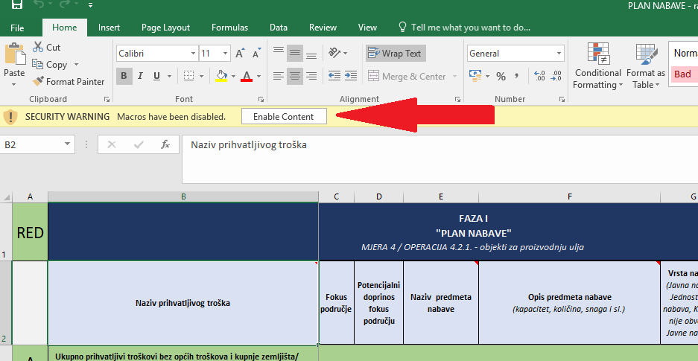
UPUTE |  |  | Slika 1.
Nakon otvaranja obrasca potrebno je kliknuti "Enable Content" (Slika 1) kako bi obrazac ispravno funkcionirao
 | LEGENDA:
 |  | * bijela polja su namijenjena popunjavanju

 |  | * polja obojana drugim bojama su zaključana i nisu namjenjena popunjavanju

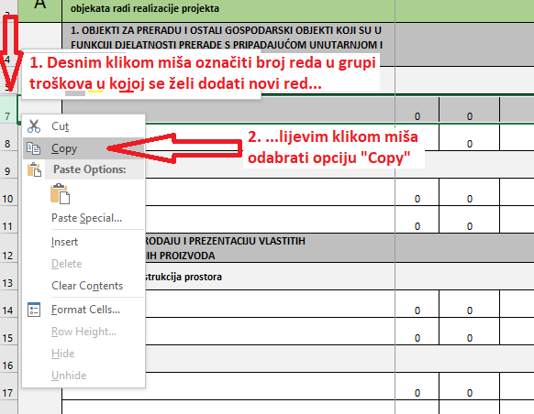
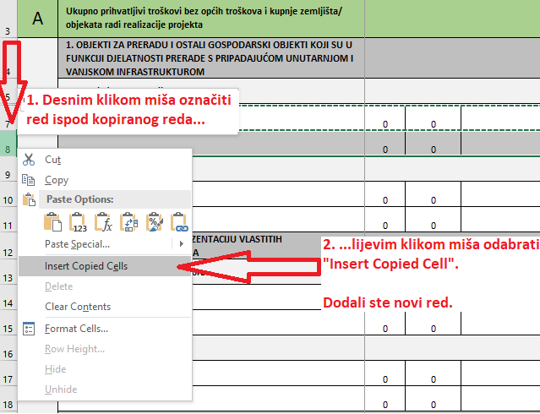
Faza I - Odabrani LAG
Ispunjavaju se kolone od B do I |  |  | Slika 2. | Slika 3.
Umetanje novih redova je omogućeno pomoću funkcije "Copy" i "Insert Copied Cells" odnosno na način kako je prikazan na Slici 2. i Slici 3.
Umetanje redova se obavlja prema potrebi, a ovisno o broju planiranih nabava.
Nije dozvoljeno korištenje funkcije "Cut" ili "Izreži". Ukoliko se isti upotrijebi postoji mogućnost da izračuni i formule neće biti funkcionalni te je potrebno preuzeti novi obrazac i ponovno ga ispuniti
Prilikom upisa naziva predmeta nabave, opisa predmeta nabave te procijenjenog iznosa nabave, ukoliko je primjenjivo, potrebno je koristiti informacije iz relevantnih izvora (projektna dokumentacija, troškovnici, akt o građenju i slično).
Faza II - Agencija za plaćanja
Ispunjava se obrazac "Plan nabave-TTIP" koji je zaprimljen kao prilog Odluke o rezultatu administrativne kontrole (izdane putem AGRONET-a). U svrhu podnošenja drugog dijela zahtjeva za potporu popunjavaju se kolone od J do O
Kod ulaganja u izgradnju/rekonstrukciju potrebno je popuniti Tablicu troškova i izračuna potpore u Fazi II prema grupama radova/ rekapitulaciji troškovnika iz Glavnog projekta (nije potrebno navoditi radove po stavkama). Ukoliko se nabavlja poljoprivredne mehanizacija, uz podatke o osnovnom stroju potrebno je navesti i priključke odnosno pakete dodatne opreme.
Faza III - Agencija za plaćanja
Ispunjavaju se kolone od P do U

